상품제안서
친환경 쥬트 주리백 (오코텍스인증) | 상품코드: S25463

 |  |  |  |  |  |  | 02-713-8555 | www.synergygift.co.kr
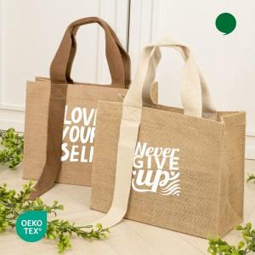

【상세/제작정보】

【인쇄/포장옵션】 | 실크 / OPP(비닐)

【공급단가】 | 수량 | 100~ | 300~ | 1,000~ | 3,000~ | 10,000~
*VAT별도 | 아이보리 | 2,180원 | 2,100원 | 1,990원 | 1,940원 | 1,890원
 | 브라운 | 2,180원 | 2,100원 | 1,990원 | 1,940원 | 1,890원

【상품 URL】 | https://www.synergygift.co.kr:443/src/goods_detail.php?gdno=25463

